Namibiaquiz
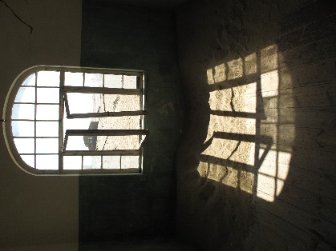
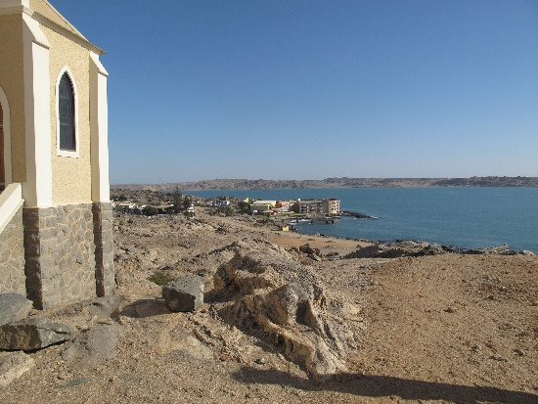
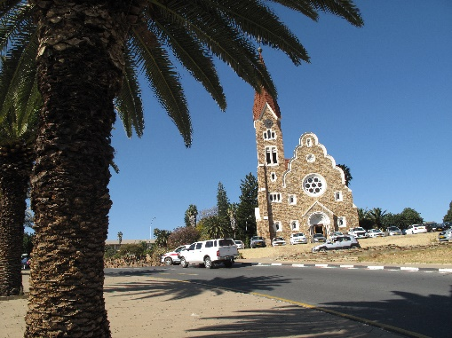

 |  |  | Windhuk
 |  |  | Lüderitz
 |  |  | Swakopmund
 |  |  | Sesriem
 |  |  | Kolmanskuppe
2 | 5 | 2 | Etosha | 1 | 1 | 1
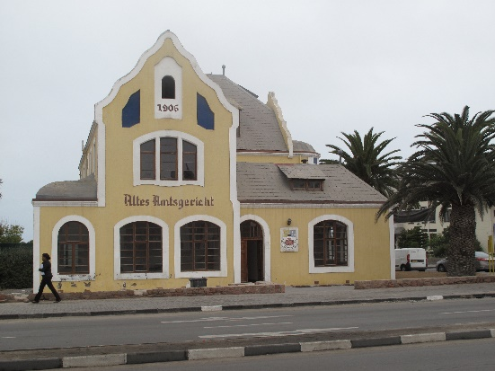
 |  |  | Keetmanshoop
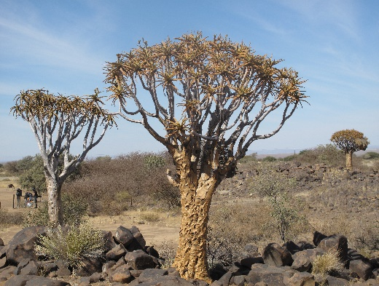
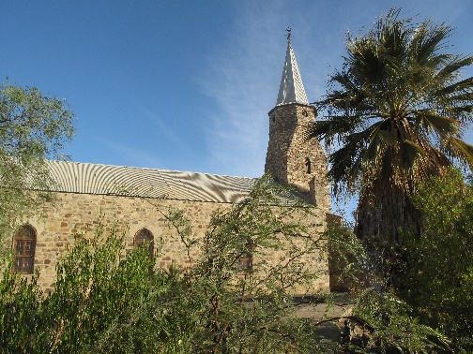
 |  |  | Köcherbaumwald

8 | 7 | 3 |  | 1 | 1 | 1

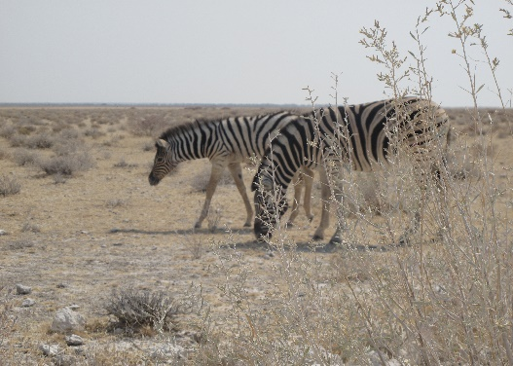
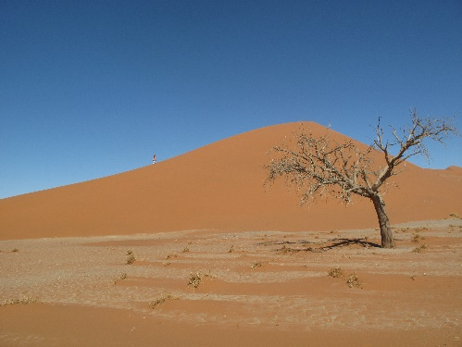

6 | 4 |  |  | 1 | 1

 |  |  |  |  | 8

